Hoja 1
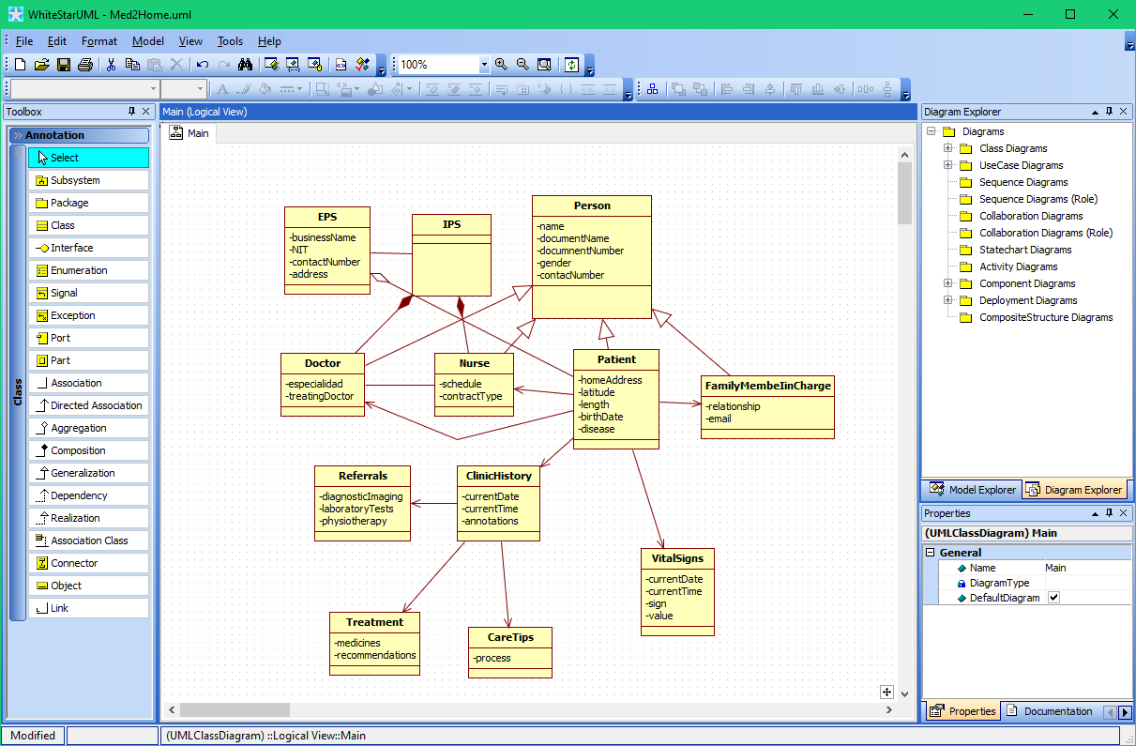
MisionTIC 2022
Desarrollo de Software - Ciclo 3 - Grupo 63
Formadora : | YANETH MEJIA RENDON
Tutora : | CAROLINA MARQUEZ NARVAEZ

Entregables semana 1

Punto 1. | Conformación del equipo:

 | Beneficiarios | Rol
 | Jorge Martínez Galindo | Lider de Equipo
 | Oscar Javier Barón Ruiz | Administrador de configuración
 | Angie Paola Plazas | Diseñador de Interfaz de usuario
 | Daniel Bedoya Sánchez | Tester
 | Juan David Vargas Vargas | Diseñador de Sofware

Punto 2. | Designación del nombre del equipo

 | Se postularon varios nombres y por medio de una votación se eligio

 | 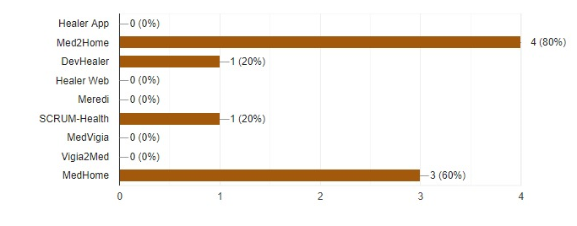

 | Como resultado el nombre del equipo quedo:

 |  | Med2Home

Punto 3. | Plantilla de información personal de los miembros del equipo

 | EQUIPO 1 - MED2HOME
 | Nombre |  | Jorge Martínez Galindo
 | Intereses |  | Estoy en esta jornada de aprendizaje porque veo oportunidades para crear resultados extraordinarios desde la programación y desde el Coaching de Vida, ser líder de un equipo donde pueda ejercer mis conocimientos y compartirlos con mis compañeros me magnifica, estoy claro que este momento de la humanidad requiere de trabajos en equipo, ciertamente solo puedo alcanzar el resultado, sin embargo, acompañado será optimo y más rápido.
 | Experiencia trabajando en equipos |  | Desde 2010 que inicie con el coaching pude reafirmar que trabajar en equipo es lo ideal y cuando he tenido la oportunidad de hacerlo he dado mi 100% para el bienestar y logros del equipo, tengo claro que hay varias etapas que se presentan en los equipos que con un buen manejo de la escucha generosa se sobreponen, siempre reconozco en mis coequiperos sus grandezas y debilidades, porque me enseñan y eso lleva el equipo a ganar.
 | Logros en ciclos anteriores |  | Logros alcanzados, definitivamente cumplir con los retos, para mi completamente nuevo los lenguajes vistos y a pesar de todo logré el resultado, estoy claro que anduve solo y me costo y me pregunto ¿qué hubiese pasado si desde el ciclo uno hubiese tenido un grupo un equipo en quien apoyarme y quien apoyar?
 | Dificultades en ciclos anteriores |  | Ya fue lo que fue, hubo momentos en que quise tirar la toalla y salirme del proyecto, pero eso era lo fácil y fue así como me auto cochee y aprendía de cada uno de los errores, para tener el resultado esperado.
 | Fortalezas
 | Lider de equipo | Diseñador de software | Diseñador de UI | Tester | Administrador de configuración
 | 5 | 1 | 4 | 3 | 2

 | Nombre |  | Juan David Vargas Vargas
 | Intereses |  | Veo en el diseño de software el complemento que puede entregarle a mi vida ese plus que me permitirá ser más integro en cada proyecto que realice. La conformación de equipos interdisciplinarios me guiaran en un ambiente colaborativo y enfocado, que resaltara lo que puedo ofrecer y lo que necesito mejorar.
 | Experiencia trabajando en equipos |  | En cada uno de los equipos que he integrado entrego la mejor versión de mí, enseño con facilidad y esto me permite entregar mi todo yadicional exigirlo de los demás. Creo que avanzando de forma clara y con la verdad se pueden tener mejores resultados tanto en tiempos como en propósitos.
 | Logros en ciclos anteriores |  | Los logros que he alcanzado hasta este momento se los debo a la capacidad que tengo de reflexionar, a la fuerza humana y natural de evidenciar mis falencias ante mis tutores y compañeros; y sobre todo a no renunciar nunca a mi proceso de crecimiento.
 | Dificultades en ciclos anteriores |  | Las dificultades que tuve se las asigno a mi falta de organización, a mi inmadurez y aún un poco a no tener claro algunas prioridades. Aunque todo lo anterior es lo que me traído hasta este punto y siento que he superado las dificultades.
 | Fortalezas
 | Lider de equipo | Diseñador de software | Diseñador de UI | Tester | Administrador de configuración
 | 3 | 5 | 2 | 1 | 4

 | Nombre |  | Angie Paola Plazas
 | Intereses |  | Me agrada aprender, soy una persona extremadamente curiosa y creativa. Me interesa como parte de este equipo aportar a la imagen y diseño de nuestro proyecto. No obstante me gusta la programación y aportar nuevas ideas por ello como autodidacta, continuamente estoy estudiando en plataformas como udemy, youtube, platzi o incluso con compañeros y profes en la U no solo desarrollo web, sino otros tópicos como lo es el pentesting. Uno de mis intereses más fuertes es el acceso a una educación libre y sin discriminación. Mi inspiración: Alexandra Elbakyan.
 | Experiencia trabajando en equipos |  | Bien, hace un par de semestres integré un grupo de investigación en astrofísica y cosmología, participé como investigadora en la observación de galaxias espirales específicamente en la rama de óptica y electrónica, con los modelos físicos y simulaciones de computadora me interesé por la programación. Actualmente desarrollo dos proyectos con dos grupos de trabajo, una app en Dart y Flutter para mi materia semestral de C++ y un optimizador de base de datos para la clínica URRAS de la UN
 | Logros en ciclos anteriores |  | Adquirir nuevas competencias en lenguajes de programación y poder ver un enfoque más global de ideas gracias a la multiculturalidad de los grupos anteriores.
 | Dificultades en ciclos anteriores |  | Falta de disciplina, gestión de tiempo y planeación. No tenía un equipo con el que apoyarme y a mi profesor solo le importaba que entregaramos los retos, así que me desmotivé un poco. Por eso cambié de grupo.
 | Fortalezas
 | Lider de equipo | Diseñador de software | Diseñador de UI | Tester | Administrador de configuración
 | 1 | 4 | 5 | 3 | 2

 | Nombre |  | Daniel Bedoya Sánchez
 | Intereses |  | Tengo un gran interés en diversas áreas de la ingeniería y de las ciencias exactas. Por ello estoy en constante capacitación, desarrollando cursos que complementen mi perfil profesional. En cuanto a la programación tome esta opción ya que es una excelente herramienta, la cual se puede implementar en el desarrollo y modelamiento de procesos en la ingeniería y en aplicaciones matemáticas. Espero continuar capacitándome el área de programación y adquiriendo habilidades en otros lenguajes. Igualmente a futuro me interesaría realizar un posgrado relacionado con el desarrollo de software.
 | Experiencia trabajando en equipos |  | Durante mi formación como ingeniero, se establece en el plan de estudios la realización de 3 seminarios de proyectos. La temática de estos seminarios es conformar un equipo multidisciplinar de ingeniera, cuyo principal objetivo es desarrollar un proyecto enfocado a la solución de un problema, aprovechamiento de subproductos y mejoramiento de procesos, en diversos ámbitos. El primer seminario estaba orientado en el planteamiento del problema y el desarrollo de la estructura del proyecto, para el segundo el análisis financiero y la viabilidad del proyecto y el tercero se enfocaban en la parte técnica y el diseño. Por otro lado también participe en el grupo académico de electroquímica adscrito a la escuela de procesos y energía que a su vez pertenece a la Facultad de minas de la Universidad Nacional de Colombia Sede Medellín
 | Logros en ciclos anteriores |  | * Adquisición de habilidades lógicas en el desarrollo de algoritmos. * Aprendizaje en lenguajes de programación de los cuales no tenía conocimientos o fundamentos muy básicos. * Desarrollo de competencias asociadas al ámbito computacional y de programación. * Superar algunas dificultades en cuanto al planteamiento y desarrollo de algunos algoritmos y su posterior codificación en determinado de programación.
 | Dificultades en ciclos anteriores |  | * La dedicación de tiempo y la distribución del mismo en el desarrollo de los retos y actividades establecidas en el programa MINTIC. * Frustración cuando un programa no se ejecuta y no encuentro el problema a la cual se debe el error en el código. * Falta de confianza en mis capacidades para desarrollar determinado programa o algortimo.
 | Fortalezas
 | Lider de equipo | Diseñador de software | Diseñador de UI | Tester | Administrador de configuración
 | 3 | 4 | 2 | 5 | 1

 | Nombre |  | Oscar Javier Barón Ruiz
 | Intereses |  | Me interesa siempre estar capacitándome y el aprendizaje continuo. En los proyectos me gusta organizar tareas y equipos y la documentación de los procesos. También me gusta encargarme de la organización de los resultados y versiones finales de las bases de datos antes de entrega final y el envío a repositorios. Estoy aprendiendo programación porque como académico me enfoco en la creación de modelos para la toma de decisiones sobre los recursos naturales y quisiera crear modelos más robustos a través de la administración y análisis de grandes conjuntos de datos y el aprendizaje automático (machine learning).
 | Experiencia trabajando en equipos |  | Fui investigador por 4 años en el sector público ambiental. Mis labores siempre involucraban la conformación de equipos de trabajo para la generación de datos de monitoreo ambiental, en su mayoría datos espaciales. En este tiempo aprendí que tener un buen o mal líder tiene una implicación importante en los reprocesos. Si el líder no tiene claro los requerimientos, los proyectos se vuelven indefinidos y las adendas a los contratos son frecuentes. En un equipo de trabajo es indispensable definir de manera finita los objetivos y aprender a escuchar y comunicar las ideas. Actualmente llevo 3 años en la academia y es un ambiente muy individualista y competitivo. Sin embargo, la interdisciplinariedad es una cualidad que se valora en los equipos porque se pueden abordar los problemas de investigación desde diferentes puntos de vistas, lo que hace más enriquecedor la ejecución de un proyecto.
 | Logros en ciclos anteriores |  | * Aprendizaje constante de nuevas herramientas tecnológicas. * Reconocimiento de mis propias capacidades. * Aprender y compartir con profesionales de diferentes disciplinas y culturas de todas partes del país. * Enfrentarme a temas completamente nuevos y que siempre me han costado aprender como son los algoritmos.
 | Dificultades en ciclos anteriores |  | * Administración del tiempo: Creo que es una habilidad importante y en la que debo seguir trabajando. * Síndrome del impostor: Principalmente uno se enfrenta a siempre dudar de las capacidades propias y aprendí que eso es un síndrome muy común entre los profesionales, donde siempre se duda de la calidad del trabajo realizado. A través del autoconocimiento se logra vencer este síndrome.
 | Fortalezas
 | Lider de equipo | Diseñador de software | Diseñador de UI | Tester | Administrador de configuración
 | 3 | 2 | 4 | 1 | 5

Punto 3. | Carpeta compartida para el equipo

 | El administrador de la configuración creo el drive: https://drive.google.com/drive/folders/1VDs429vmx2vqGVYOdP8x8wN2PQdEO7iu?usp=sharing

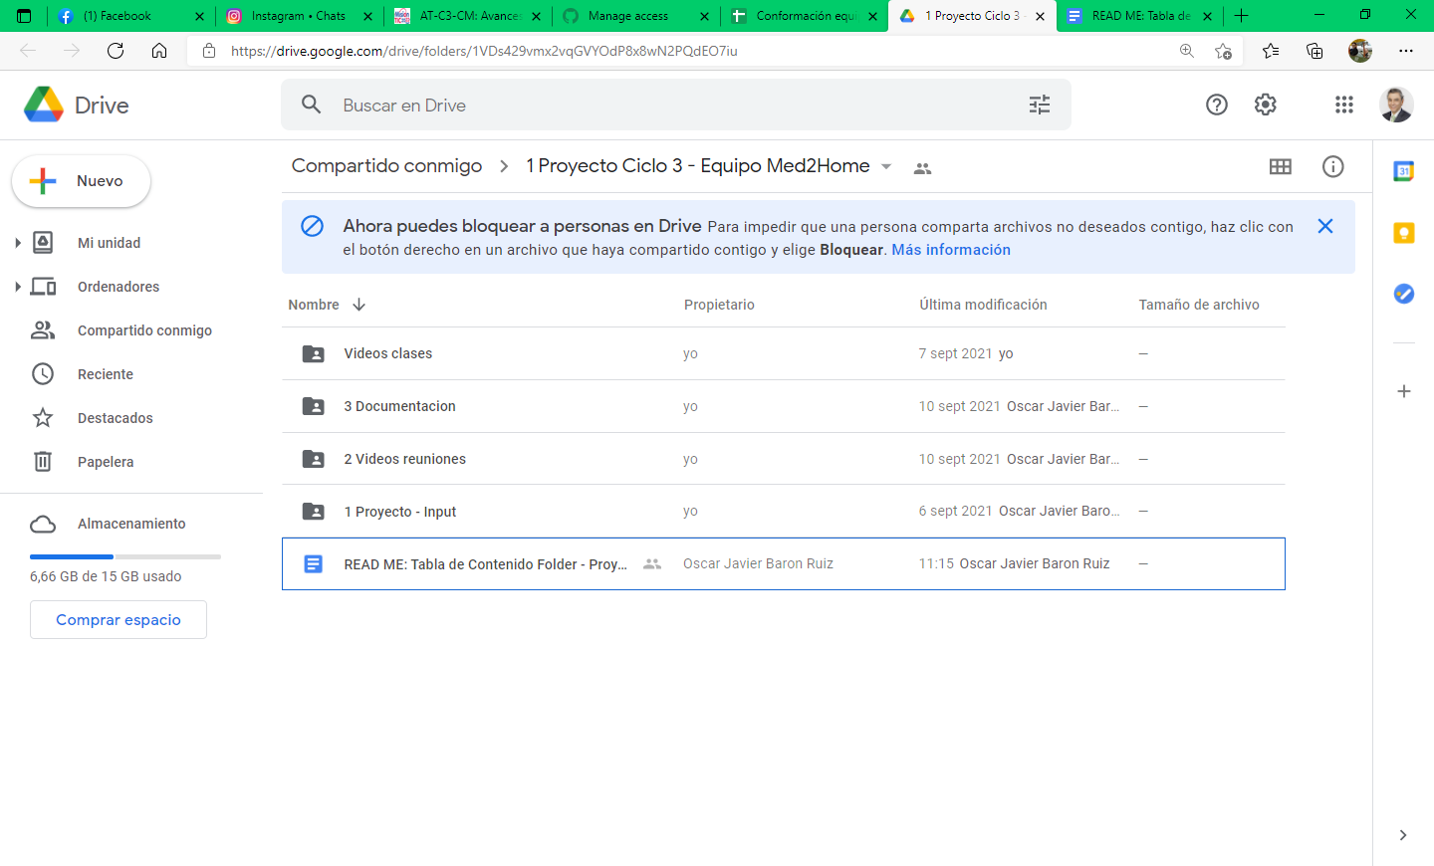
 | En el archivo READ ME se encuentra la TABLA DE CONTENIDO GOOGLE DRIVE PROYECTO MED2HOME

Punto 4. | Caracteristicas del lenguaje de programación C#

 | El diseñador de Software presenta al equipo las posibilidades de C# e indica algunos puntos donde estudiarlo

 | 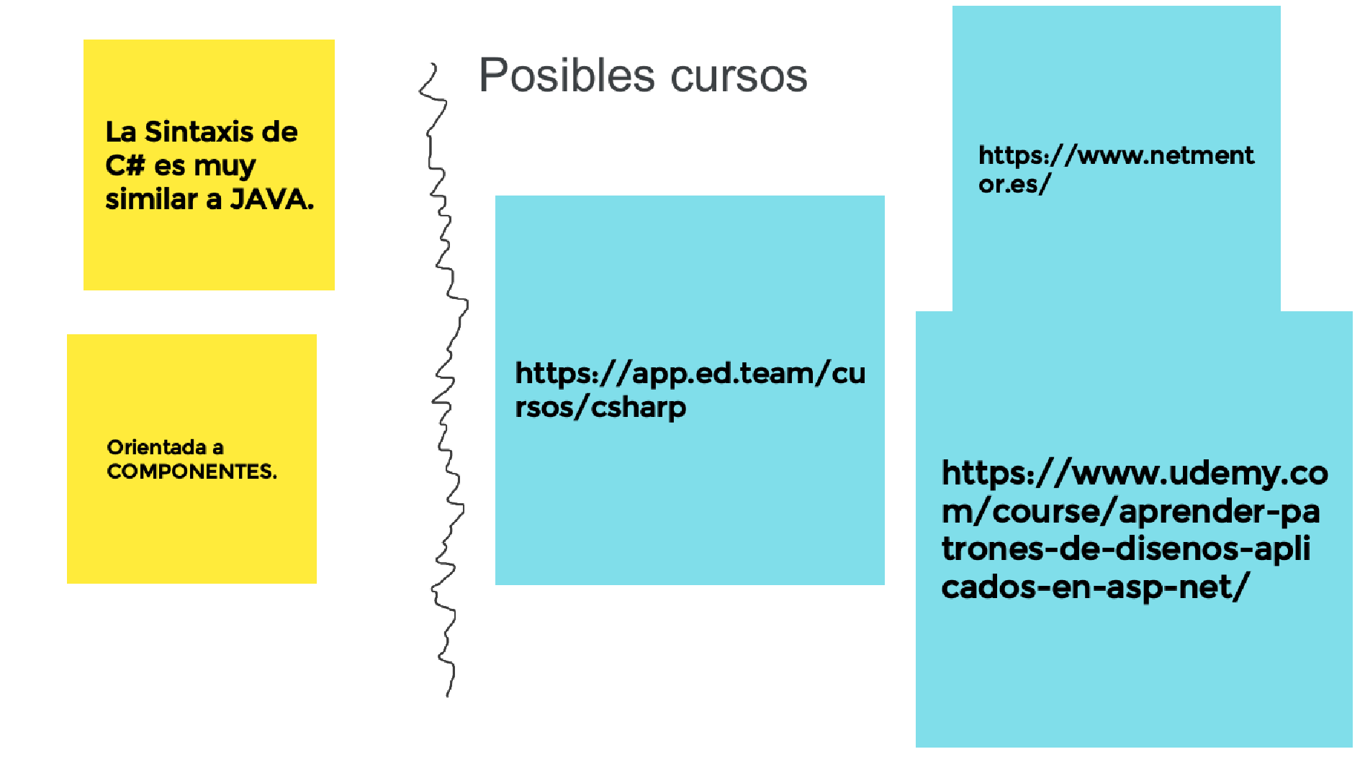
 |  | 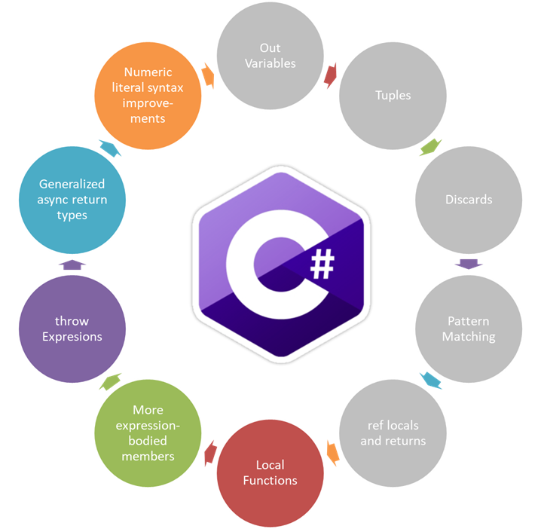
 | 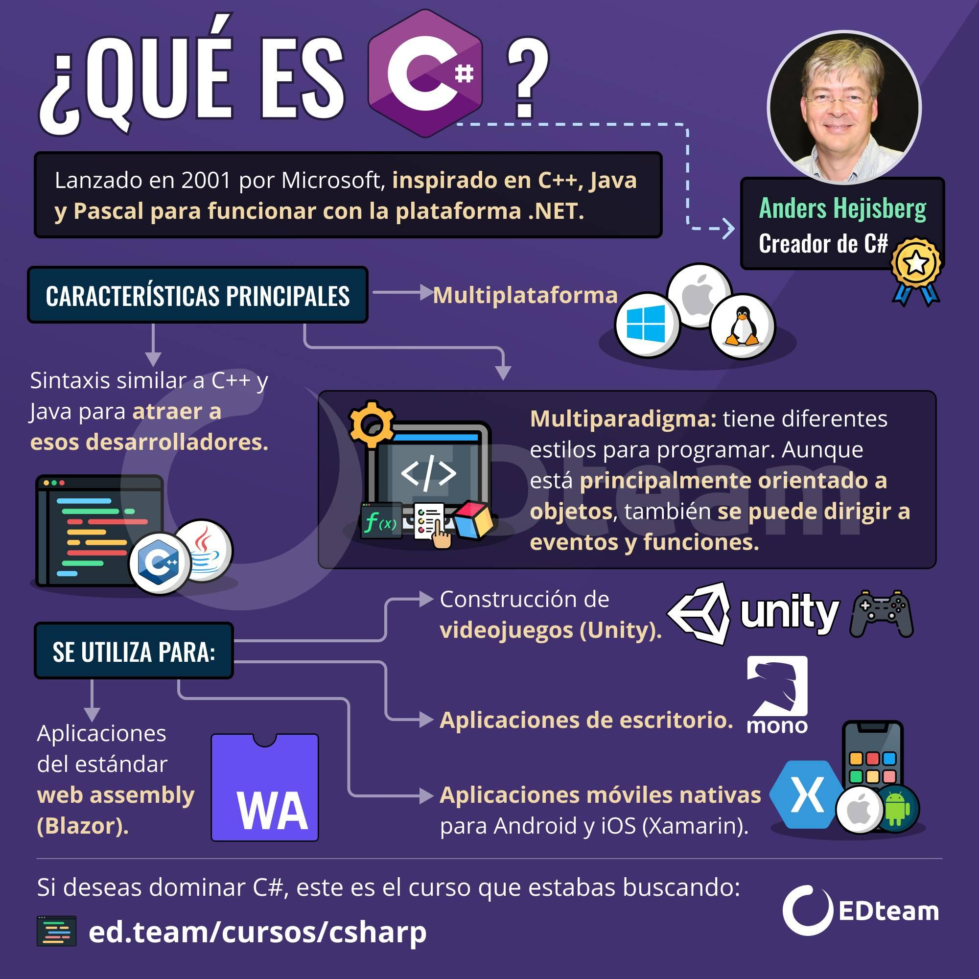

Punto 5. | Logo del equipo

 | La diseñedora IU propuso cinco imagenes y despues de la presentacion, el grupo decidio por el quinto:


Punto 6. | Estandares o buenas practicas de codificación en C#

 | Fue presentado por el tester en la reunion del 7 de sep y que se encuentra en el drive en:

 | Presento los estandares de codificacion en C# y nos compartrio una presentacion y un documento
 | https://docs.google.com/presentation/d/1R2SlziZ2uywKySbp-NP2r1jV8Gftp3cL/edit#slide=id.p1
 | https://docs.google.com/document/d/1-W4U6EwPAFZgMok_W2HdiKl4f9RUD-PJ/edit

 | 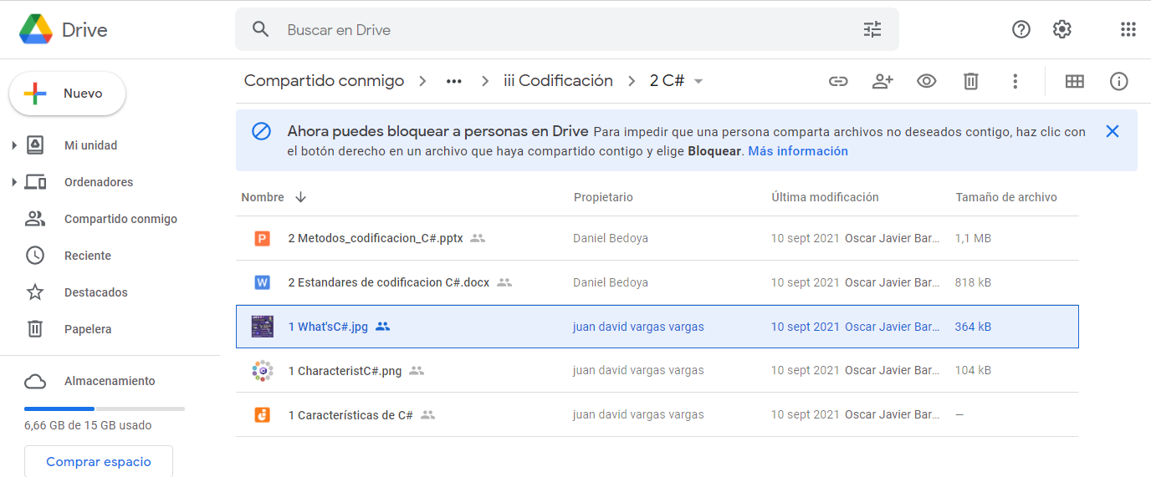

Punto 7. | Diagrama de clases

 | El equipo desarrolo el digrama de clases y se dejaron documentos que apoyan lo actuado para llegar al diagrama ppropuesto

 | 1 Diagramas UML - Google Drive

